Админка (состав набора)
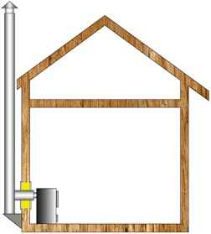

Вычисляемое обязательное поле | ID | Товар | Количество | множитель | Удалить

Добавляемые

Пользовательский интерфейс
 |  |  |  |  |  |  | http://kamintrade.ru/Calc
Выберите отопительный прибор, для которого вы подбираете дымоход. |  |  |  |  |  |  | http://www.i-kamin.ru/chimney-cost-calculation/

Печь |  | Банная печь |  | Котел |  | Камин

Выбирите топливо. Дымоходы, предназначенные для различных видов топлива, имеют различные параметры.

Дрова, брикеты |  |  | Уголь |  | Газ

Выберите материал, из которого будет изготовлен ваш дымоход.

Нержавеющая сталь |  |  | Нержавейка/Оцинковка

Производитель

sferra

Выберите конфигурацию дымохода
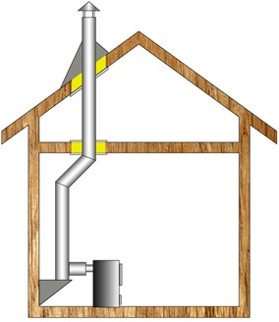

 |  |  |  |  | и тд

Диаметр дымохода | 115 |  | Длина | 6

Вывод позиций добавляемых в заказ

